申込書
KACセミナー参加申込書

① | 希望日 |  | □ | 11月１5日(木) |  | □ | 11月21日(水) |  |  | ＰＭ１４：３０～１６：３０

② | 参加者氏名等
 | 会社名 |  |  |  |  |  |  | ＴＥＬ

 | 申込者氏名 |  |  |  |  | 連絡先 |  | ＦＡＸ

 | 1名様までで |  |  |  |  |  |  | メールアドレス
 | お願いします

 |  |  |  | ①を選択、②を記入の上お申込みください
③ | 受講票
 | 受講票

 |  | 受講番号 |  |  | ＮＯ． |  | —

 | 平成３０年○月○日受付け |  |  |  |  |  |  |  | (一財)神奈川県建築安全協会
 | ※当日はこの受講票を受付けにお渡しください

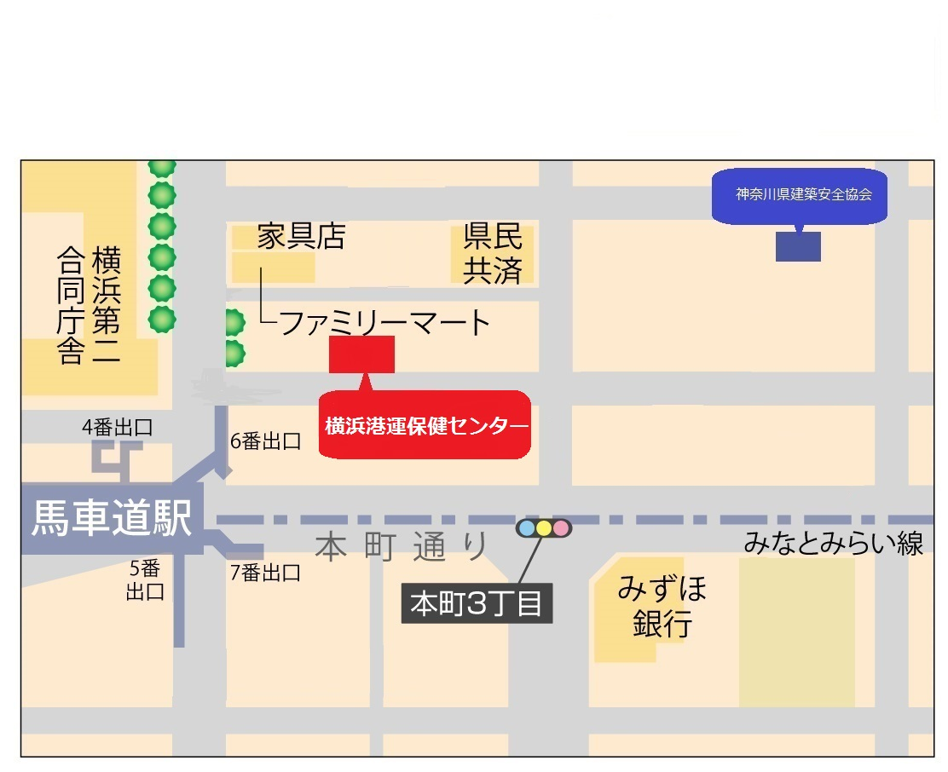
④ | 会場：横浜港運健康保健センター |  |  |  |  |  |  | 住所：横浜市中区北仲通4-44

